Koonti
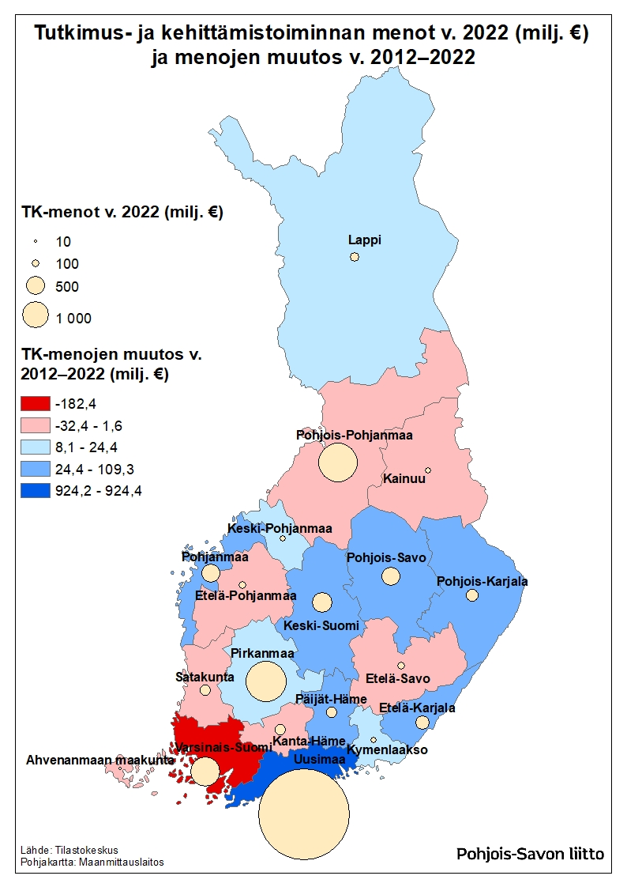
Tutkimus- ja kehittämistoiminnan menot (milj. €) ja henkilöstö vuonna 2022
Lähde: Tilastokeskus

Maakunta | TK-menot (M€) v. 2022 | TK-menojen muutos (M€) v. 2012–2022 | TK-menojen osuus (%) koko maasta v. 2022 | TK-henkilöstö (lkm) v. 2022
Uusimaa | 3,886 | 924 | 49.0 | 39,462
Varsinais-Suomi | 543 | -182 | 6.8 | 7,157
Satakunta | 76 | -32 | 1.0 | 1,145
Kanta-Häme | 74 | -12 | 0.9 | 893
Pirkanmaa | 944 | 11 | 11.9 | 10,343
Päijät-Häme | 95 | 24 | 1.2 | 1,228
Kymenlaakso | 39 | 15 | 0.5 | 435
Etelä-Karjala | 165 | 53 | 2.1 | 1,445
Etelä-Savo | 41 | -1 | 0.5 | 577
Pohjois-Savo | 227 | 70 | 2.9 | 2,938
Pohjois-Karjala | 128 | 42 | 1.6 | 1,970
Keski-Suomi | 304 | 77 | 3.8 | 4,388
Etelä-Pohjanmaa | 48 | -2 | 0.6 | 717
Pohjanmaa | 307 | 109 | 3.9 | 2,410
Keski-Pohjanmaa | 31 | 8 | 0.4 | 382
Pohjois-Pohjanmaa | 920 | -11 | 11.6 | 9,628
Kainuu | 27 | 1 | 0.3 | 501
Lappi | 76 | 9 | 1.0 | 1,237
Ahvenanmaa | 7 | 2 | 0.1 | 80
Koko maa | 7,936 | 1,104 | 100.0 | 86,937

